8.14
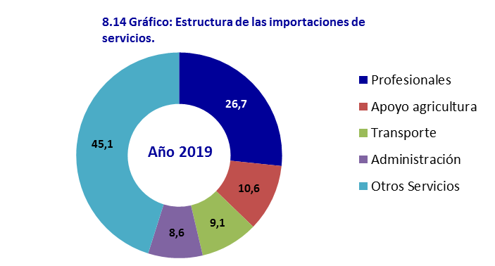
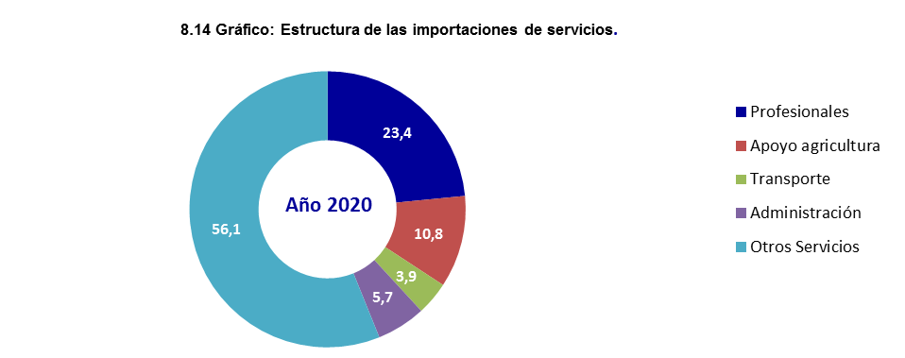
8.14 Valor del comercio exterior de servicios importados por divisiones
 |  |  |  | Miles de pesos

SERVICIO | 2018 | 2019 | 2020 | 2021 | 2022

Total | 1,039,925.4 | 1,034,405.9 | 812,265.9 | 735,154.7 | 792,298.2
Alojamiento, servicios de suministro de comidas y bebidas | 14,198.9 | 10,873.2 | 2,456.9 | 4,248.6 | 4,368.6
Servicios de transporte de pasajeros | 5,115.1 | 5,561.5 | 1,367.8 | 5,466.5 | 2,500.1
Servicios de transporte de carga | 126,252.8 | 94,100.2 | 31,768.9 | 24,858.4 | 24,141.4
Servicios de alquiler de vehículos de transporte con operario | 33,684.1 | 40,656.9 | 23,462.2 | 29,316.9 | 34,354.0
Servicios de apoyo al transporte | 43,262.0 | 40,007.7 | 30,784.3 | 31,079.1 | 29,971.4
Distribución de electricidad, gas y agua | 0.0 | 19,793.5 | 86,260.6 | 80,260.9 | 131,800.6
Servicios financieros y servicios conexos | 40,772.3 | 42,950.4 | 42,450.3 | 55,410.5 | 59,286.9
Servicios inmobiliarios | 5,692.5 | 5,182.0 | 1,605.5 | 2,284.1 | 9,365.1
Servicios de arrendamiento (leasing) o alquiler sin operario | 33,638.1 | 40,635.3 | 30,776.7 | 13,321.8 | 7,178.6
Servicios de investigación y desarrollo | 2,146.2 | 2,448.6 | 1,325.5 | 3,467.4 | 1,663.3
Servicios jurídicos y contables | 2,989.9 | 1,982.2 | 1,414.5 | 1,952.8 | 2,051.8
Otros servicios profesionales, científicos y técnicos | 217,954.7 | 275,757.7 | 190,448.9 | 135,032.4 | 138,827.6
Servicios de telecomunicaciones, transmisión y suministro de información | 120,194.5 | 131,104.6 | 142,546.9 | 136,398.2 | 96,958.1
Servicios de soporte | 29,991.3 | 23,313.8 | 15,065.9 | 15,078.0 | 6,847.2
Servicios de apoyo a la agricultura,la caza, la silvicutura, la pesca, la minería y los servicios públicos | 138,290.6 | 109,218.4 | 87,580.4 | 77,801.5 | 75,699.4
Servicios de mantenimiento y reparación e instalación (excepto servicios de construcción) | 16,053.3 | 28,732.7 | 22,881.1 | 17,588.7 | 5,037.1
Servicios de fabricación de insumos físicos que son propiedad de otros | 34,097.4 | 33,925.3 | 33,072.4 | 35,191.3 | 34,409.3
Servicios de administración pública | 87,915.7 | 88,495.7 | 46,618.1 | 43,763.4 | 85,080.2
Otros servicios no seleccionados | 87,676.0 | 39,666.2 | 20,379.0 | 22,634.4 | 42,757.5

Fuente: SIEN ONEI. Formulario 0793

